Sheet1
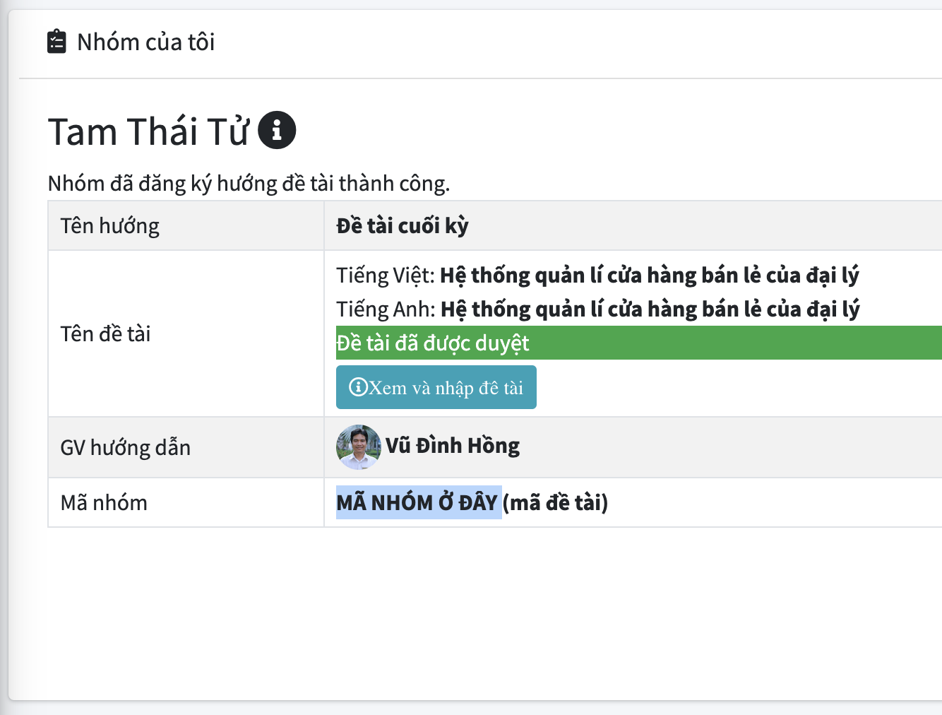
Mã nhóm | ? | (Xem ở trang làm nhóm trên ELIT, xem hình bên phải)
Thành viên | Họ tên | MSSV | SĐT |  | Ghi chú | Ký hiệu |  | Nơi lấy mã nhóm: Vào ELIT, vào trang làm nhóm của đồ án sẽ thấy mục mã nhóm
 | Lâm Sơn Bình | 52100774 | 797564948 |  |  | TV1
 | Lê Hữu Lợi | 52100819 | 827428776 |  |  | TV2
 | Huỳnh Tiến Cường | 52100777 |  |  |  | TV3
 |  |  |  |  |  | TV4

THANG ĐIỂM ĐÁNH GIÁ ĐỒ ÁN MÔN LẬP TRÌNH GAME |  | Đánh giá TV1 | Đánh giá TV2 | Đánh giá TV3 | Đánh giá TV4
Tiêu chí | Mô tả tiêu chí
Game concept (Tối đa 0.5đ) | Không nộp (0đ) |  |  |  |  |  | Lưu ý: Trong mỗi tiêu chí: phần nào KHÔNG ghi chữ “cộng” (hoặc "trừ") chỉ được chọn 1 mức, phần nào có ghi chữ “cộng” (hoặc "trừ") ở điểm số là điểm cộng thêm (hoặc trừ đi) có thể chọn nhiều nếu thỏa yêu cầu.
 | Nộp game concept đúng hạn (0.25đ) | 0.25
 | Game concept mô tả đủ thông tin yêu cầu (cộng 0.25đ) | 0.25
Quyển báo cáo bản word (Tối đa 1.5đ) | Không có báo cáo (0đ)
 | Báo cáo cẩu thả hoặc phần lớn copy trên mạng (0.25đ)
 | Báo cáo chỉ trình bày các vấn đề lý thuyết hoặc có ít nội dung trình bày về project của mình (0.5đ)
 | Báo cáo trình bày đủ và hợp lý các phần: Giới thiệu đề tài, cơ sở lý thuyết (hoặc các vấn đề liên quan đến project), phân tích và thiết kế, hiện thực, kết quả đạt được. (mỗi phần hợp lệ cho 0.25đ, tối đa 0.75đ) | 0.75
 | Có trích dẫn đầy đủ các nội dung tham khảo, có danh mục hình, bảng, tài liệu tham khảo (cộng 0.25đ) | 0.25
 | Trình bày đúng, hợp lý các sơ đồ trong phần tích thiết kế (cộng 0.25đ) | 0.25
 | Trình bày đúng, hợp lý phần hiện thực (cộng 0.25đ)
 | Báo cáo nhiều hình ảnh thừa, nhiều code thừa (trừ 0.25đ)
 | Trình bày hợp lý theo yêu cầu trên nhưng hình thức không tốt (font chữ lung tung, canh lề lung tung) (trừ 0.25đ)
 | Lưu ý: “Hợp lý” là nói về nội dung của phần trình bày, sinh viên tự đánh giá mức độ, giáo viên sẽ đánh giá lại sau khi chấm.
Tự code project của mình (Tối đa 1.25đ) Source code ở đây là nói đến ngôn ngữ lập trình, không phải hình ảnh, video trong game. | Tham khảo hoàn toàn trên mạng (0đ)
 | Xem 01 bài hướng dẫn trên mạng nhưng tự code lại theo ý mình cho project của mình (0.25đ).
 | Tham khảo nhiều nguồn để đưa vào game của mình (0.5đ) | 0.5
 | Thảm khảo nhiều nguồn nhưng tự làm game của mình (0.75đ)

 | Source code trong project nếu tự viết hoàn toàn theo ý hiểu của mình thì cộng 0.25đ
 | Tự viết code theo ý hiểu của mình và có những module tự viết hoàn toàn mà không tham khảo ở đâu (cộng 0.25đ)
 | Nếu sinh viên chỉ dùng plugin của game engine mà không viết code hoặc viết code rất ít thì đánh giá 0đ phần này.
 | (Giáo viên sẽ kiểm tra lại source của sinh viên để đảm bảo đánh giá đúng cho tiêu chí này; nếu phát hiện sinh viên copy source nhưng không ghi rõ nguồn gốc thì sinh viên sẽ bị 0 điểm cho toàn đồ án)
Bối cảnh, cốt truyện (Tối đa 0.5đ) | Có bối cảnh, cốt truyện game thu hút và tự suy nghĩ ra (0.5đ)
 | Bối cảnh, cốt truyện từ game đã có (0.25đ) | 0.25
 | Game đơn giản không có bối cảnh, cốt truyện (0đ)
Nhân vật trong game (Tối đa 0.75đ) | Sinh viên tự thiết kế tất cả các hình ảnh nhân vật trong game thì đánh giá 0.75đ phần này.
 | Sinh viên thu thập hình ảnh nhân vật từ nhiều nguồn khác nhau và có thao tác lắp ráp lại thành nhân vật của mình thì đánh giá 0.5đ
 | Sinh viên lấy hình ảnh từ 01 nguồn duy nhất hoặc chỉ lấy về sử dụng mà không có chỉnh sửa bổ sung gì thêm thì đánh giá 0.25đ | 0.25
 | Nhân vật không có hoạt hình thì trừ 0.25đ
Bản đồ (map) game (Tối đa 0.75đ) | Game chỉ có 1 cảnh chơi đơn giản (ví dụ game cờ tướng chỉ có 1 cảnh là màn hình bàn cờ, hay game kim cương chỉ có 1 cảnh cho nhiều level khác nhau) thì đánh giá 0đ
 | Game có map đơn giản (0.25đ)
 | Game có map phức tạp hoặc game có ít nhất 10 map đơn giản (0.5đ)
 | Map phức tạp có nhiều nhân vật có thể tương tác, nói chuyện với nhau trên map (0.75đ) | 0.75
 | Có chuyển cảnh giữa các map với nhau (cộng 0.25đ)
 | Phức tạp: có nhiều đối tượng khác nhau trên map như cây, cỏ, sông, núi và phải thể hiện thành 1 map hài hoà không phải chắp vá cho có.
Nhân vật tự động (AI) (Tối đa 0.75đ) | Nếu là dạng game đơn giản thì xem xét chức năng tự chơi của máy (Ví dụ máy đấu với người trong game cờ vua, cờ tướng)
 | Có áp dụng AI hỗ trợ sẵn của game engine (0.25đ)
 | Có áp dụng AI của game engine và có lập trình thêm để nhân vật thông minh hơn (0.5đ) | 0.5
 | Có nhiều level cho AI (như nhiều loại quái có mức độ thông minh khác nhau) thì cộng 0.25đ
 | Có nhiều loại AI khác nhau như tìm đường, đánh nhau, phán đoán hành vi người chơi, … cộng 0.25đ
Animation (Tối đa 0.5đ) | Không có hoạt hình hoặc chỉ có 1 trạng thái hoạt hình (0đ)
 | Có nhiều trạng thái hoạt hình và dùng FSM để thể hiện hoạt hình cho nhân vật (0.25đ) | 0.25
 | Có dùng Blend Trees hoặc có nhiều FSM cho nhiều nhân vật khác nhau (cộng 0.25đ)
 | Tự xây dựng animation cho nhân vật (cộng 0.25đ) | 0.25
 | Có viết code điều khiển animation (cộng 0.25đ)
Lưu trữ (Tối đa 0.5đ) | Không có lưu gì (0đ) | 0
 | Có lưu thông tin đơn giản như danh sách điểm cao (0.25đ)
 | Có lưu các thông tin màn chơi và cho phép người chơi tiếp tục khi mở lại game (0.5đ)
Đa nền tảng (Tối đa 0.5đ) | Sử dụng game engine chỉ build trên 1 nền tảng (0đ)
 | Sử dụng game engine cho build game trên nhiều nền khác nhau (0.25đ) | 0.25
 | Có xử lý nhập, xuất trên nhiều nên khác nhau như nhập từ phím, nhập từ cảm ứng (0.5đ)
Âm thanh (Tối đa 0.5đ) | Không có âm thanh (0đ)
 | Sử dụng âm thanh có sẵn trên mạng và làm theo hướng dẫn (0.25đ) | 0.25
 | Tự mình phối hợp âm thanh từ nhiều nguồn khác nhau vào game (0.3đ)
 | Có ít nhất 5 loại âm thanh khác nhau (cộng 0.25đ) | 0.25
 | Có lập trình phát âm thanh trong các tình huống trong game như đánh, né, chết, … (cộng 0.25đ)
 | Lưu ý: Âm thanh trong quá trình chơi game, không phải nhạc nền
Menu trong game (Tối đa 0.5đ) | Không có menu (0đ)
 | Có menu đơn giản (menu với vài sự lựa chọn và option đơn giản) (0.25đ)
 | Menu với option phức tạp cho người dùng nhiều lựa chọn trong game (0.5đ) | 0.5
Vật lý, va chạm (Tối đa 0.5đ) | Game không có xử lý va chạm (0đ)
 | Có xử lý va chạm hoặc trigger (0.25đ) | 0.25
 | Có hiệu ứng hoặc âm thanh khi va chạm hoặc có va chạm đàn hồi và va chạm xuyên qua (Cộng 0.25đ)
Poster cho game (Tối đa 0.5đ) | Không có (0đ) | 0
 | Có poster nhưng sơ sài, xấu (0.25đ)
 | Thiết kế đẹp, thể hiện rõ, đúng về game mình làm (0.5đ)
 | Nộp thiếu định dạng (-0.25đ)
Video giới thiệu game (Tối đa 0.5đ) | Không có (0đ)
 | Có video nhưng sơ sài (0.25đ) | 0.25
 | Video bắt mắt, thu hút người xem làm cho người xem muốn chơi thử game (0.5đ)
 | Âm thanh và hình ảnh không khớp thì (-0.25đ)
Thực tế ảo (bonus) (Tối đa 0.5đ) | Có thể xem map game bằng kính thực tế ảo với nhiều góc nhìn khác nhau. (0.25đ)
 | Có thể chơi game bằng kính thực tế ảo (0.5đ)
TỔNG ĐIỂM | 10đ (Nếu tổng lớn hơn 10 thì lấy 10) | 6.25 | 0 | 0 | 0

